Sheet1

提 案 書


災害対策トイレセット20回分 MT-40R |  | 参考上代 | ¥4,000 | 販売価格
 |  | （税別） |  | （税別）
【JAN】 | 4562121889118
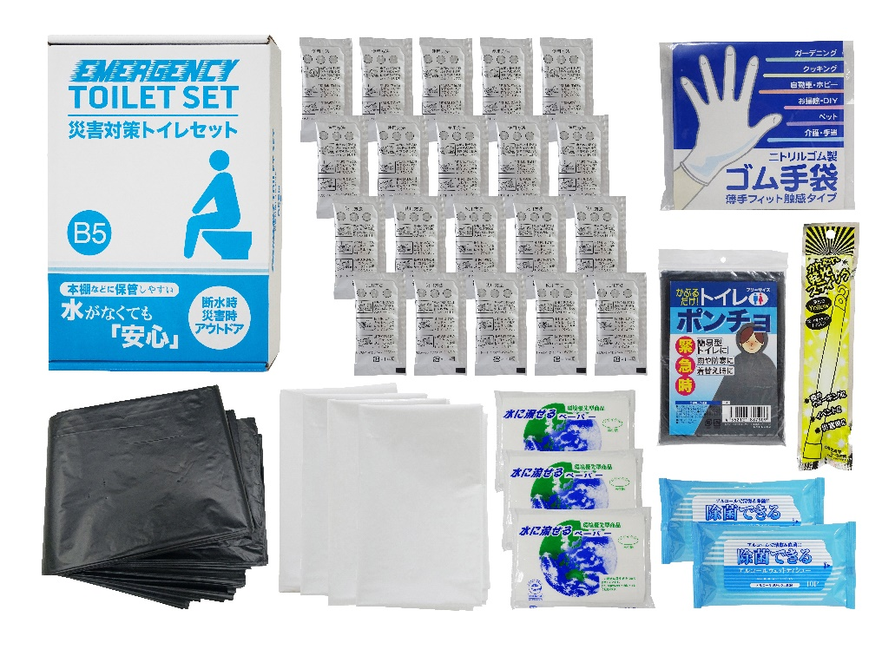
 |  |  | 【商品番号】 MT40R-60 【パッケージサイズ】 190×60×278㎜・900g 【個装形態】 化粧箱入 【入数】 15 【セット内容】 抗菌剤入凝固剤×20・排便処理袋×30・収納外袋×4・水に流せるペーパー×3・除菌アルコールウェットティッシュ×2・発光スティック・トイレポンチョ・ゴム手袋 【商品説明】 コンパクトに備蓄しやすいトイレ処理キット 【備考】 一部色・柄・商品が変更になる場合があります。ご了承ください。 【生産国】 中国・日本・タイまたはマレーシア

